Садржај
2025 | ВИСОКО ОБРАЗОВАЊЕ, БИЛТЕН (табеле)
 | HIGHER EDUCATION, BULLETIN (tables)
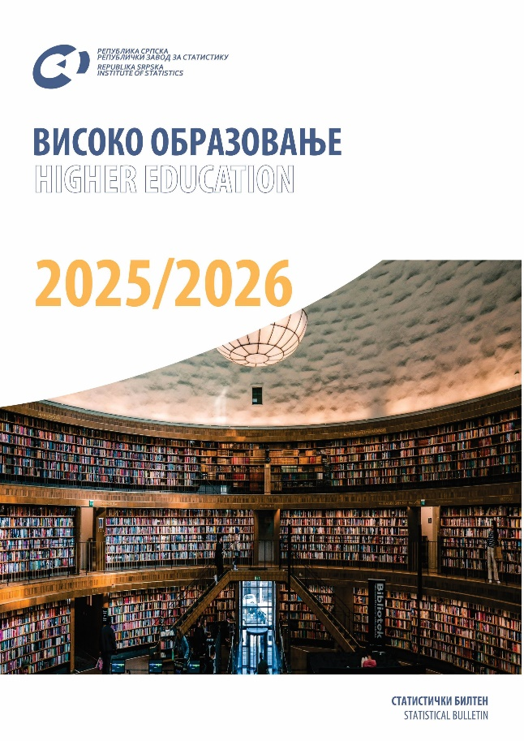

 | ТАБЕЛЕ | TABLES
 | ЗНАКОВИ И СКРАЋЕНИЦЕ | SYMBOLS AND ABBREVIATIONS

ТАБЕЛЕ |  | TABLES

1.1. Број установа високог образовања, академске 2018/2019–2021/2022. године |  | 1.1. Number of higher education institutions, academic years 2018/2019–2021/2022
1.2. Број установа високог образовања, академске године 2022/2023 - 2025/2026 |  | 1.2. Number of higher education institutions, academic years 2022/2023 - 2025/2026
1.3. Уписани студенти по полу, академске 2018/2019–2025/2026. годинe |  | 1.3. Enrolled students by sex and mode of studying, academic years 2018/2019–2025/2026
1.4. Уписани студенти према високошколским установама и полу, академске 2018/2019–2025/2026. годинe |  | 1.4. Enrolled students by higher education institutions and sex, academic years 2018/2019–2025/2026
1.5. Уписани студенти према области образовања и полу, школскe 2018/2019–2025/2026. годинe |  | 1.5. Enrolled students by field of education and sex, academic years 2018/2019–2025/2026
2.1. Уписани студенти по високошколским установама, начину образовања и полу у академској 2025/2026. години |  | 2.1. Enrolled students by higher education institutions, mode of studying and sex in the academic year 2025/2026
2.2. Уписани на према старости и полу, академска 2025/2026. година |  | 2.2. Enrolled students by age and sex, academic year 2025/2026
2.3. Уписани студенти по граду/општини пребивалишта и полу у академској 2025/2026. години |  | 2.3. Enrolled students by city/municipality of residence in the academic year 2025/2026
2.4. Уписани студенти према сједишту високошколске установе – организационe јединицe и полу у академској 2025/2026. години |  | 2.4. Enrolled students by location of higher education institution – organisational unit and sex in the academic year 2025/2026
2.5. Уписани студенти према држављанству и полу у академској 2025/2026. години |  | 2.5. Enrolled students by citizenship and sex in the academic year 2025/2026
2.6. Уписани студенти према начину финансирања и полу у академској 2025/2026. години |  | 2.6. Enrolled students by mode of financing and sex in the academic year 2025/2026
2.7. Уписани студенти према главном извору финансирања током студија и полу у академској 2025/2026. години |  | 2.7. Enrolled students by main source of funding during studies and sex in the academic year 2025/2026
2.8. Уписани студенти према радној активности студента и полу у академској 2025/2026. години |  | 2.8. Enrolled students by work activity of the student and sex in the academic year 2025/2026
2.9. Уписани студенти на први циклус студија по години студија, начину студирања и полу у академској 2025/2026. години |  | 2.9. Enrolled students on first cycle of study by year of study, mode of studying and sex in the academic year 2025/2026
2.10. Студенти који се уписују први пут на прву годину студија према врсти претходно завршене средње школе, академска 2025/2026. година |  | 2.10. First-time first-year students by type of previously completed secondary school in the academic year 2025/2026
2.11. Студенти који се уписују први пут на прву годину студија према области претходно завршеног средњег образовања, академска 2025/2026. година |  | 2.11. First-time first-year students by field of previously completed secondary school, academic year 2025/2026
3.1. Студенти који су завршили студије по полу, 2018–2025. |  | 3.1. Students who completed studies by sex, 2018–2025
3.2. Студенти који су завршили студије по високошколским установама и полу, 2018-2025. |  | 3.2. Students who completed studies by higher education institutions and sex, 2018–2025
3.3. Студенти који су завршили студије према области образовања 5) и полу, 2018-2025. |  | 3.3. Students who completed studies by field of education 5) and sex, 2018-2025
4.1. Студенти који су завршили студије по високошколским установама, начину образовања и полу, 2025. |  | 4.1. Students who completed studies by higher education institutions, mode of studying and sex, 2025
4.2. Студенти који су завршили студије према старости и полу, 2025. |  | 4.2. Students who completed studies by age and sex, 2025
4.3. Студенти који су завршили студије према граду/општини пребивалишта и полу, 2025. |  | 4.3. Students who completed studies by city/мynicipality of residence and sex, 2025
4.4. Студенти који су завршили студије према сједишту високошколске установе – организационe јединицe и полу, 2025. |  | 4.4. Students who completed studies by location of higher education institution – organisational unit and sex, 2025
4.5. Студенти који су завршили студије према држављанству и полу, 2025. |  | 4.5. Students who completed studies by citizenship and sex, 2025
5.1. Наставници и сарадници по полу |  | 5.1. Teachers and assistants by sex
5.2. Наставници и сарадници по полу и врсти радног времена, академске 2018/2019−2021/2022. године |  | 5.2. Teachers and assistants by sex and mode of employment, academic years 2018/2019−2021/2022
5.3. Запослени наставници и сарадници високошколских установа према полу и звању, академске године 2022/2023-2025/2026 |  | 5.3. Employed teachers and assistants in higher education institutions by sex and title, academic years 2022/2023- 2025/2026
5.4. Запослени наставници и сарадници високошколских установа према полу и звању у академској 2025/2026. години |  | 5.4. Employed teachers and assistants in higher education institutions by sex and title in the academic year 2025/2026
5.5. Запослени и ангажовани наставници и сарадници према норми, еквиваленту пуне запослености и полу у академској 2025/2026. години |  | 5.5. Employed and hired teachers and assistants by teaching time, full-time equivalent and sex in academic year 2025/2026
5.6. Наставници и сарадници високошколских установа према старости у академској 2025/2026. години |  | 5.6. Teachers and assistants in higher education institutions by age in the academic year 2025/2026
6.1. Студентски домови, академске године 2018/2019-2025/2026. |  | 6.1. Halls of residence for students, academic years 2018/2019-2025/2026
6.2. Студенти у домовима према граду/општини сједишта дома, акадеске године 2018/2019-2025/2026. |  | 6.2. Students in halls of residence by type of institution, school attended and city and municipality, academic years 2018/2019-2025/2026
6.3. Студенти у студентским домовима према школи коју похађају и општинама, академска 2025/2026. година |  | 6.3. Students in halls of residence by type of institution, school attended and municipality, academic year 2025/2026
6.4. Студенти према плаћању боравка у дому, академска 2025/2026. година |  | 6.4. Students by payment for the stay in halls of residence, academic year 2025/2026
6.5. Студенти према социо - професионалној категорији родитеља - издржаваоца, академска 2025/2026. година |  | 6.5. Students by socio - professional category of the parent - supporter, academic year 2025/2026
6.6. Запослени у студентским домовима, академска 2025/2026. година |  | 6.6. Employees in halls of residence for students, academic year 2025/2026
6.7. Корисна површина студентских домова, академска 2025/2026. година |  | 6.7. Usable area of halls of residence for students, academic year 2025/2026
6.8. Структура смјештајног капацитета студентских домова, академска 2025/2026. година |  | 6.8. Composition of accommodation capacities of halls of residence for students, academic year 2025/2026

 | ЗНАКОВИ И СКРАЋЕНИЦЕ | SYMBOLS AND ABBREVIATIONS

0 | нема појаве | no occurrence
* | исправљен податак | corrected data
1) | ознака за напомену у табели | symbol for footnote in a table

